PD
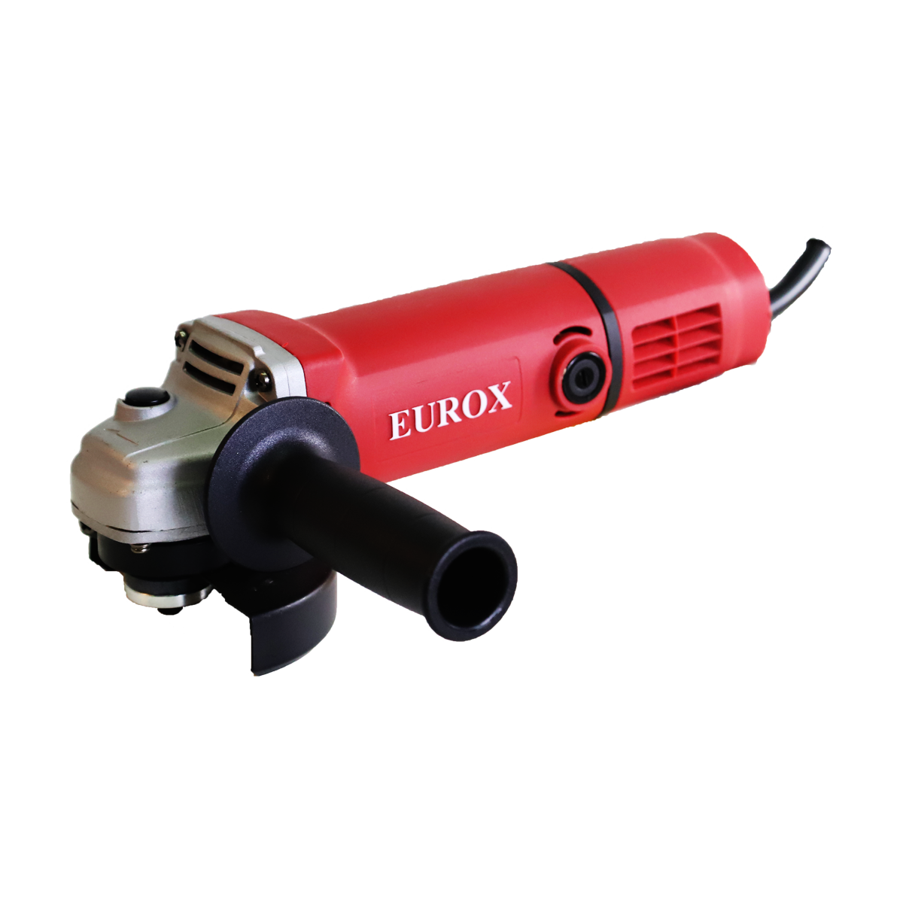
เลขที่ SKU : 05-001-340 วันที่ : 13/12/2023
1. ข้อมูลสินค้า |  |  |  | รูปสินค้า
ประเภท (กลุ่มหลัก) | เครื่องมือไฟฟ้า | ประเภท (กลุ่มรอง) | เครื่องเจียร์
ชื่อภาษาไทย | เจียรไฟฟ้า 4" EUROX GA-100 | ชื่อภาษาอังกฤษ | Angle Grinder 4" Eurox GA-100
รหัสสินค้า | 05-001-340 | Barcode | 8859007704686
สถานะสินค้า | A | รหัสทีมขาย
รุ่น (Model) | เจียร์ | ยี่ห้อ | EUROX
สีตัวสินค้า | น้ำเงิน | สีของบรรจุภัณฑ์ | แดง - ขาว - ดำ
ทำจากวัสดุ | เหล็ก - พลาสติก | ประเทศผู้ผลิต | PRC
ผู้ผลิต | S52 สว่านไร้สาย2

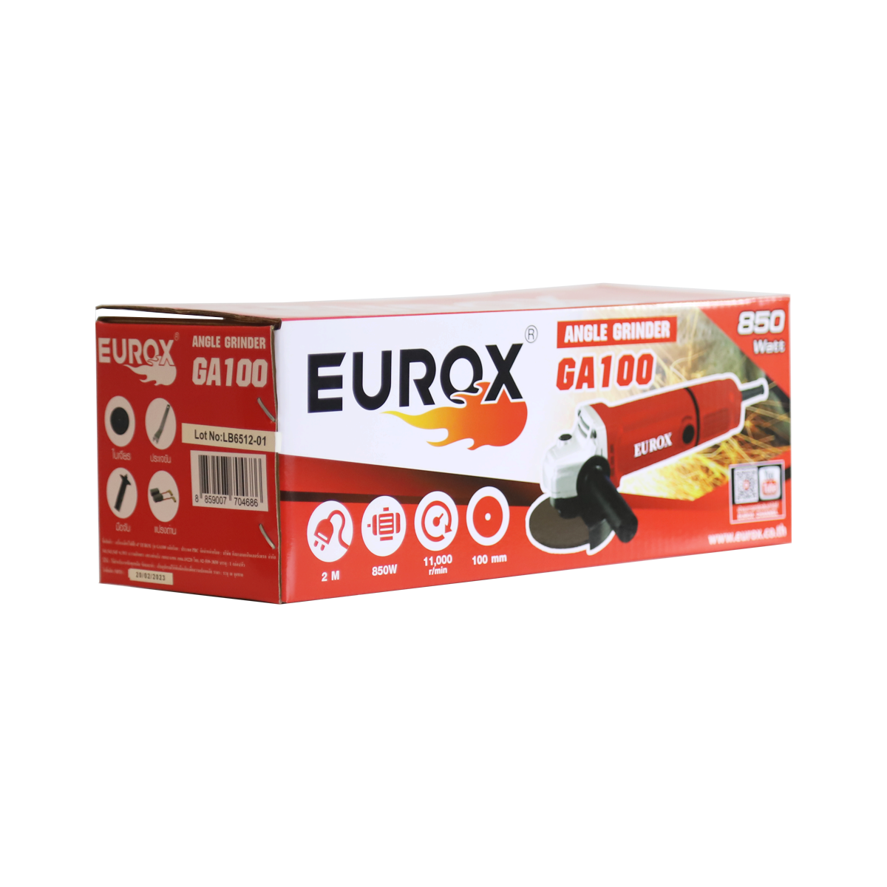
2. คุณสมบัติ |  |  |  | รูปบรรจุภัณฑ์
กำลังไฟฟ้า | 850 วัตต์ | กำลังไฟ | 200V / 50 Hz
ความเร็วรอบ | 11,000 รอบ/นาที | ขนาด | 4 นิ้ว / 100 mm.
ขนาดสายไฟ | 2x0.75 SQ.mm. x2.0m

3. รายละเอียดบรรจุภัณฑ์
ขนาดสินค้า (ซม.) | 27.4x14x10 (ไม่รวมบรรจุภัณฑ์) | น้ำหนักสินค้า (กก.) | 2.3 (ไม่รวมบรรจุภัณฑ์)
ขนาดกล่อง 1 (ซม.) | 30.5x12.2x11.5 | ขนาดบรรจุ (กล่อง) | 1 PCS
ขนาดกล่อง 2 (ซม.)
 |  | น้ำหนักรวมสินค้า (กก.) | 16.5
บาร์โค้ดกล่อง | 8859007704686 | ขนาดลัง (ซม.) | 63.5x32.5x25.5 | อุปกรณ์ภายในกล่อง
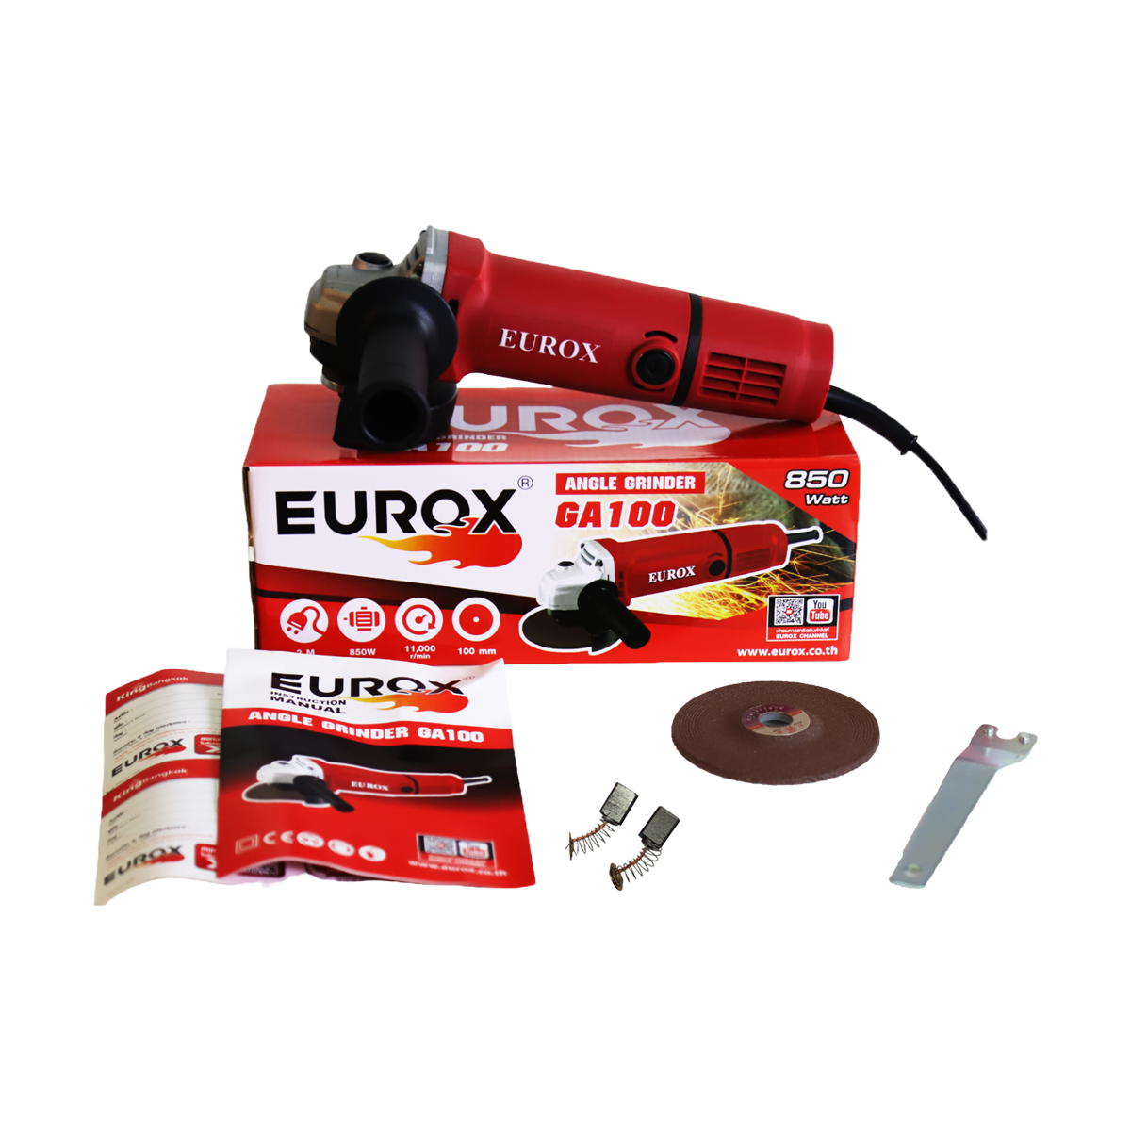
ขนาดบรรจุ (ลัง) | 10 | น้ำหนักลังรวมสินค้า (กก.)

4. อุปกรณ์ภายในกล่อง
- มือจับ - ฝาครอบใบ - แปรงถ่าน 1 คู่ - ใบเจียร์หน้า 4 นิ้ว 1 ใบ - คู่มือการใช้งาน - ใบรับประกัน - ประแจ

5. วิธีการใช้งาน
ใช้สำหรับงานขัดทุกชนิด

6. จุดเด่น จุดขาย ของสินค้า
- ตัวแกนยึดใบยาว สามารถใส่ใบตัดหนาได้ - กำลังรอบสูง - สายไฟยาว 2 เมตร - ความเร็วรอบสูง ทำงานได้รวดเร็ว - ระบายความร้อนได้ดี - สวิทซ์เปิด-ปิดอยู่ด้านหลังตัวเครื่อง ทนทานให้สะดวกต่อการใช้งาน - มีด้ามจับเสริมตามมาตรฐาน ช่วยให้ทำงานได้ถนัดมือและปลอดภัยยิ่งขึ้น |  |  |  | รูปลังสินค้า
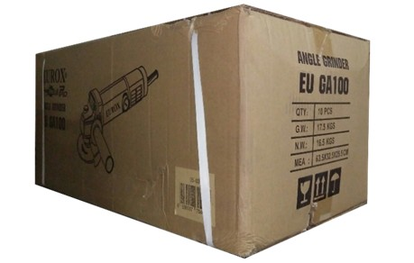
7. การรับประกัน
ระยะเวลารับประกัน (เดือน) | 6 ระบุ
ประเภทการรับประกัน | เครื่องมือไฟฟ้า
เงื่อนไขการรับประกัน | 1. บริษัทฯ จะบริการซ่อมและเปลี่ยนอะไหล่ โดยไม่คิดมูลค่าแก่สินค้าที่จัดจำหน่ายโดยบริษัทฯ ในกรณีที่ความเสียหายเกิดจากความผิดพลาดของโรงงานผู้ผลิต ภายในระยะเวลา 6 เดือน นับจากวันที่ซื้อ (ทั้งนี้ดูจากใบเสร็จรับเงินของทางร้านค้าที่สั่งซื้อและใบรับประกัน) 2. การรับประกันนี้ไม่รวมการชำรุดของวัสดุสิ้นเปลือง อุปกรณ์เสริม และของแถมในชุด 3. การรับประกันจะสิ้นสุดจากการใช้ผิดประเภท เช่น ถอด ซ่อม ดัดแปลง แก้ไขเปลียนสภาพไปจากเดิมโดยบุคคลภายนอก หรือการดูแลรักษาไม่ถูกต้องตามที่ระบุไว้ในคู่มือ 4. การรับประกันนี้ไม่รวมถึงค่าขนส่ง หากต้องการให้ บริษัทฯ บริการถึงที่จะมีค่าใช้จ่าย 5. ใบรับประกันนี้ใช้ได้เฉพาะเครื่องที่มีเบอร์เครื่องตรงกันเท่านั้น ไม่สามารถโอนให้ผู้อื่นได้ หากใบรับประกันหาย บริษัทฯ ขอสงวนสิทธิ์การไม่ออกใบรับประกันใหม่ในทุกกรณี

8. ข้อมูล สคบ.
ชื่อสินค้า | เจียรไฟฟ้า 4" EUROX GA-100
ผลิตจากประเทศ | PRC
จัดจำหน่ายโดย | บริษัท คิงบางกอก อินเตอร์เทรด จำกัด |  |  | รูป Barcode

 | 541,543,545 ซอย 39/1 แขวงท่าแร้ง เขตบางเขน กรุงเทพมหานคร 10220
 | เลขประจำตัวผู้เสียภาษี: 0105545012035 สำนักงานใหญ่ | โทรศัพท์: 02-509-3850 | โทรสาร: 02-509-3856
บรรจุ | 1 ตัว/กล่อง
วิธีการใช้ | ใช้สำหรับงานขัดทุกชนิด
คำเตือน | เก็บอุปกรณ์พ้นมือเด็กเพื่อความปลอดภัย
ราคา | ระบุ ณ จุดขาย
วันที่ผลิต

9. ข้อควรระวัง
คำเตือน | เก็บอุปกรณ์พ้นมือเด็กเพื่อความปลอดภัย
ข้อแนะนำในการใช้งาน | ห้ามใช้งานผิดประเภท

MK
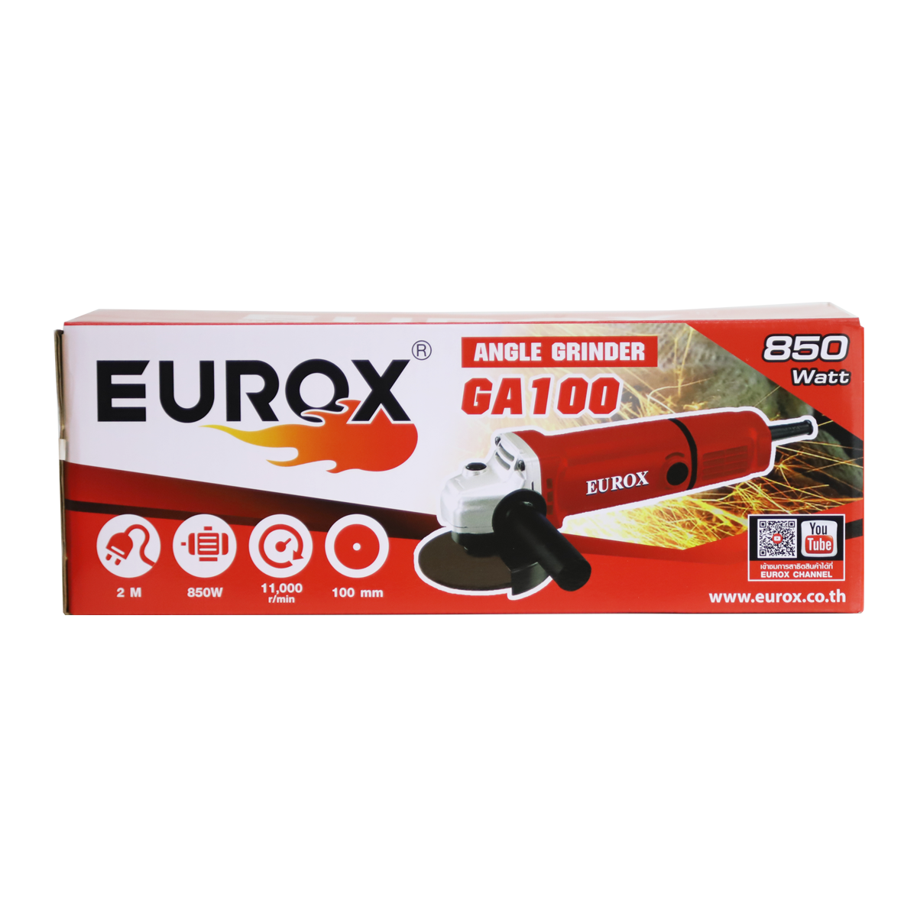
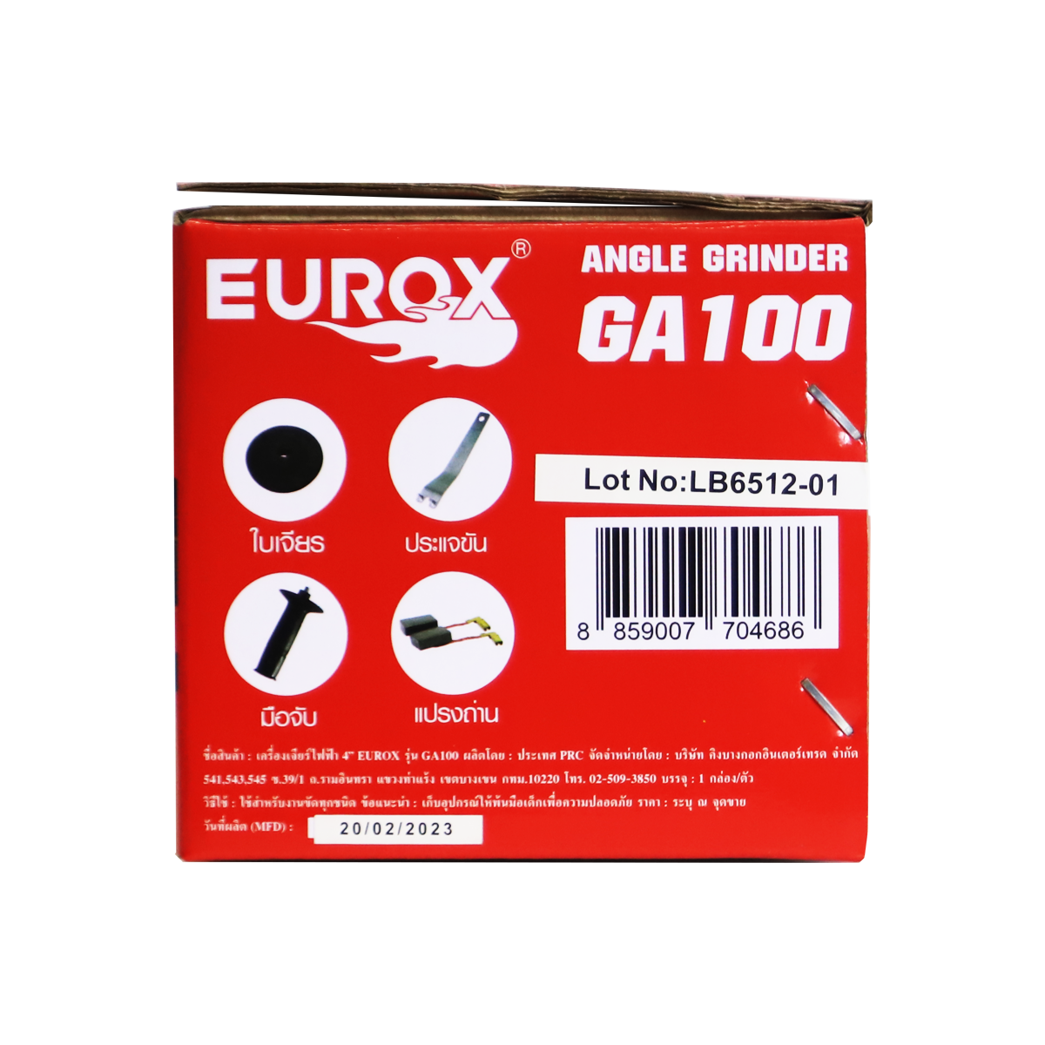
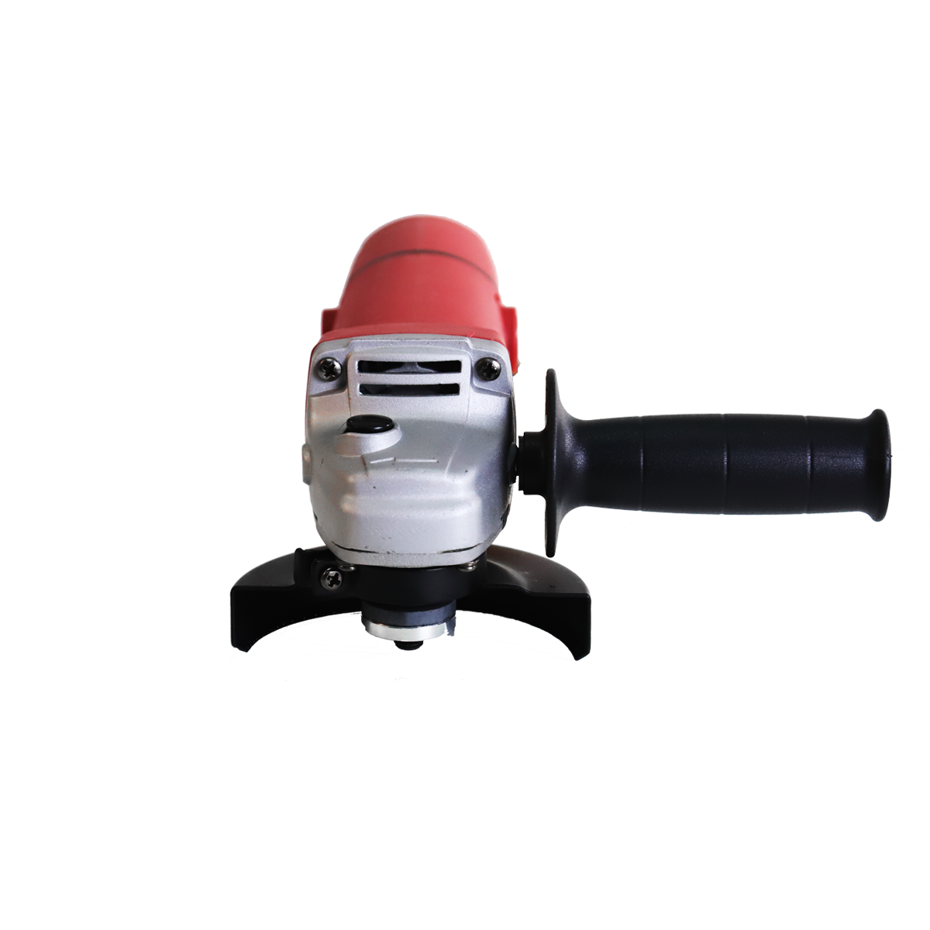
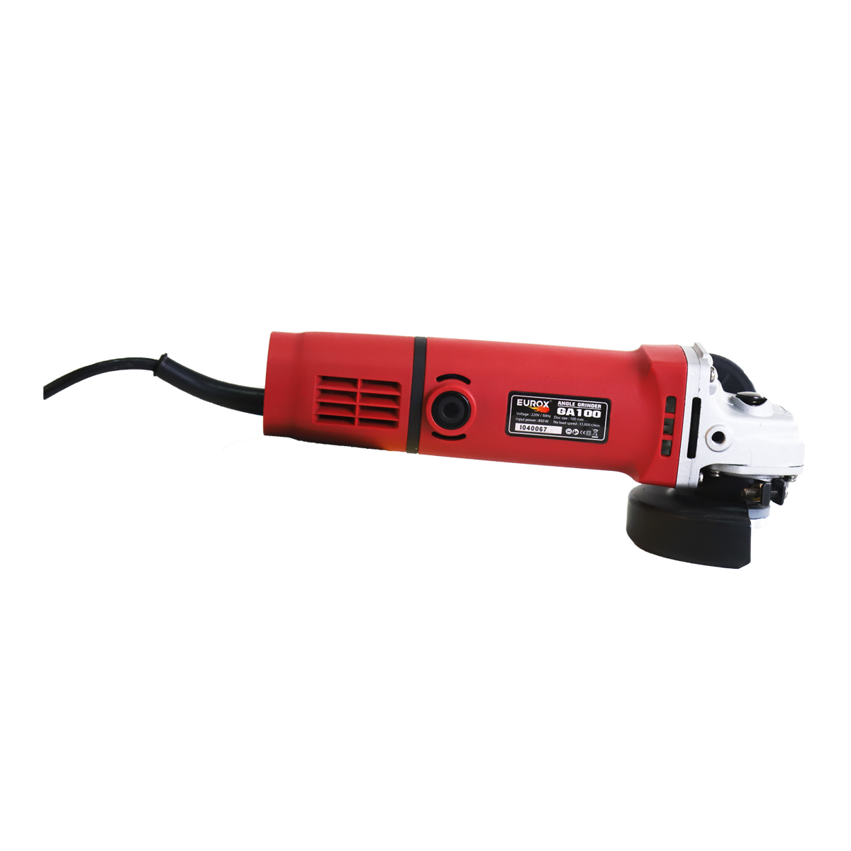
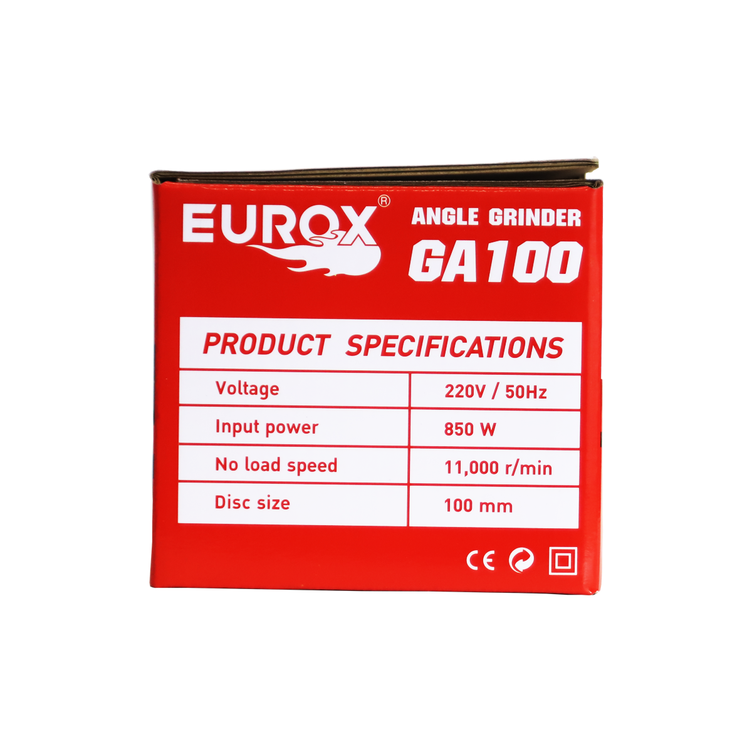
เลขที่ SKU : 05-001-340 วันที่ : 13/12/2023
1. ข้อมูลสินค้า |  |  |  |  |  | รูปสินค้าตัวจริง
ประเภท (กลุ่มหลัก) | เครื่องมือไฟฟ้า |  | ประเภท (กลุ่มรอง) | เครื่องเจียร์
ชื่อภาษาไทย | เจียรไฟฟ้า 4" EUROX GA-100 |  | ชื่อภาษาอังกฤษ | Angle Grinder 4" Eurox GA-100
รหัสสินค้า | 05-001-340 |  | Barcode | 8859007704686
สถานะสินค้า | A |  | รหัสทีมขาย
รุ่น (Model) | เจียร์ |  | ยี่ห้อ | EUROX
สีตัวสินค้า | น้ำเงิน |  | สีของบรรจุภัณฑ์ | แดง - ขาว - ดำ
ทำจากวัสดุ | เหล็ก - พลาสติก |  | ประเทศผู้ผลิต | PRC
ผู้ผลิต | S52 สว่านไร้สาย2


2. ราคาสินค้า |  |  |  |  |  | รูปแพ็คเกจตัวจริง
ราคาตั้ง | 1,320.00 บาท
ราคาปลีก | 1,090.00 บาท
ราคาส่ง (SEMI) | 858.00 บาท |  |  | GP | 37.61%
ราคาส่ง (S1) | 832.26 บาท | จำนวน | 10 ตัว | GP | 35.68%
ราคาส่ง (S2) | 815.62 บาท | จำนวน | 20 ตัว | GP | 34.37%
ราคาส่ง (S3) | 774.83 บาท | จำนวน | 30 ตัว | GP | 30.91%
ราคา (ผจก) | 690.00 บาท |  |  | GP | 22.42%
ราคาปลีก MT | 1,090.00 บาท |  |  | GP | 50.89%
ราคาส่ง MT | 872.00 บาท |  |  | GP | 38.61%
ต้นทุนปัจจุบัน 535.30 บาท |  |  | ต้นทุก Lot ที่ผ่านมา 500.28 บาท |  |  | รูปอุปกรณ์ภายในกล่องตัวจริง

3. โปรโมชั่น
ราคาปลีก | 1,090.00 บาท | จำนวน | 1 ตัว | GP | 50.89%
ราคาพิเศษ 1 | 0 บาท | จำนวน | 0 ตัว | GP | 0.00%
ราคาพิเศษ 2 | 0 บาท | จำนวน | 0 ตัว | GP | 0.00%
ระยะเวลา | -
เป้าต่อเดือน
MT1 | 0 ตัว | MT2 | 0 ตัว | TT2 | 0 ตัว
ONL | 0 ตัว | OUL/TT1 | 0 ตัว
สถานะใหม่ | - |  |  |  |  | ใบโปร/ใบขาย
หมายเหตุการจัดโปร | -

4. ช่องทางการขายสินค้า
ช่องทางขาย
MT1 | [ ] | MT2 | [ ] | TT2 | [ ]
OUL/TT1 | [ ] | ONL | [ ]
ช่องทางลูกค้า
MT | [ ] | SEMI | [ ] | T2-T3 | [ ]
TN | [ ] | ONL | [ ] | TV | [ ]
อื่นๆ | [ ] ระบุ

5. VDO Utility
ไม่มีข้อมูล

